Sheet1
About > Partners

1) SK Teletcom, W Concept 는 제외
2) Genesis & 삼성 에스코어 포함(로고는 별도 파일에 포함)

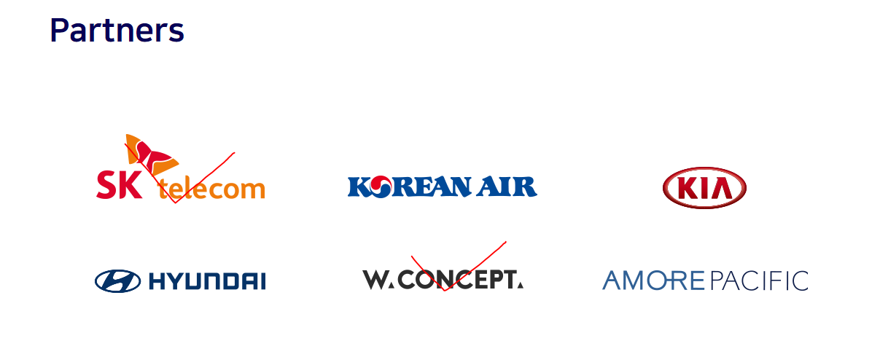

Service & Portfolio > Main

1) 프로젝트 별 이미지 변경
- Kia Project (별도 파일 내 'Kia Project' 이미지로 변경)
- Korean Air (별도 파일 내 'korean Air Project' 이미지로 변경)

2) 프로젝트 별 프로젝트 명 변경

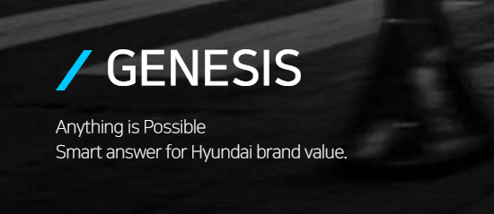

이미지 Text | KIA Project/ KIA /2019 Project/ Global Site Developing
프로젝트명 | KMI KWCMS Phase 2 / 2019.08
대제목 | 기아자동차 인도법인 대표 사이트 구축
고객명 | 기아자동차 인도법인
핵심설명 | Global Template 를 기반으로 World wide 확산 예정인 기아자동차의 대표 사이트.
Detail | 온라인 세일즈를 비롯한 딜러 확산 등의 핵심 기능들을 충실히 실행할 수 있도록 AEM Solution만의 장점을 적극적으로 반영. Hyundai Autoever 인도법인과의 협업으로Back-end 기획에서 운영이관까지 성공적으로 완료한 두 번째 Case Worldwide 사이트 및 글로벌 표준 템플릿 사이트 구축으로 비용/ 업무 효율성 개선 이벤트 템플릿 구축으로 운영 업무 효율성 개선

이미지 Text | Koran Air Project/ Korean Air/ 2019 Project/ App Developing & Maintenance
프로젝트명 | 대한항공 예매 App 고도화 및 운영/ 2019.02
대제목 | 현대자동차 고객서비스 통합앱 구축
고객명 | 대한항공
핵심설명 | 대한항공 Hybrid App을 Native App으로 고도화
Detail | 항공권 예매, 예약 관리, 체크인, 모바일 탑승권 발급, 출도착/스케줄조회, 실시간 운항정보 등 주요 서비스에 대해 Native 로 전환하여 쾌적한 페이지 구성 고도화 프로젝트 완료 후 현재까지 지속적인 운영업무 진행 중

이미지 Text | Hyundai Motors Project/ Hyundai Motors/ 2019 Project/ App Developing & Maintenance
프로젝트명 | 현대 통합 서비스 App 구축
대제목 | myHyundai App 구축 프로젝트
고객명 | 현대자동차 서비스 사업부
핵심설명 | 현대자동차 고객 서비스(정비, 포인트, 차량관리 등등)를 앱으로 통합
Detail | myHyundai (마이현대) 현대자동차 고객들이 차량 구매 이후 현대자동차의 서비스를 편하게 이용 할 수 있는 차량 관리 앱 Bluemembers, mycar, 현대자동차 차량관리 앱 등을 통합하는 프로젝트. 분산되어 있던 App 들의 필요한 기능들을 한가지 App 에 성공적으로 통합.

이미지 Text | Hyundai Motors Project/ Hyundai Motors/ 2019 Project/ Site Developing
프로젝트명 | 통합 H.com 구축
대제목 | 통합 현대 자동차 사이트 구축
고객명 | 현대자동차 서비스 사업부
핵심설명 | 현대자동차 웹사이트, 현대 블루멤버스, 블루링크 등 현대자동차 관련 사이트들을 통합하여 사이트 구축
Detail | 현대 자동차 대표 사이트로 현대 자동차 웹사이트, 블루멤버스, 블루링크 등 현대자동차 관련 사이트들을 통합하는 프로젝트. 현대자동차 유관 시스템 간 인터페이스 강화를 통한 업무 효율성 및 데이터 정합성 개선. 일관된 정보 전달 및 데이터 정합성 유지 위해 통합 ADMIN 관리 툴 제공.

이미지 Text | Genesis Project/ Genesis/ 2019 Project/ Site Developing/ Site Maintenance
프로젝트명 | Genesis 2.0 개편 Phase II 구축/ 2020. 진행중
대제목 | GENESES 브랜드 웹사이트 2차 개편
고객명 | 제네시스 전략팀/ 커뮤니케이션팀
핵심설명 | GENESIS 브랜드 웹사이트 2차 개편 프로젝트 개발 및 유지운영
Detail | 유관 시스템 연동 강화된 통합 웹사이트 플랫폼 구축으로, 디지털 고객 경험 개선 및 판매 증대 기여. 업그레이드 된 웹솔루션 AEM 6.4 - 유관 시스템 간 인터페이스 강화를 통한 업무 효율성 및 데이터 정합성 개선. Worldwide 사이트 및 글로벌 표준 템플릿 사이트 구축으로 비용/ 업무 효율성 개선 이벤트 템플릿 구축으로 운영 업무 효율성 개선

이미지 Text | Hyundai Motors India Project/ Hyundai Motors India/ 2019 Project/ Consulting & Site Developing
프로젝트명 | H.com global Template 기반 해외확산(WWN.3.0 HMI Implementation/ 2018.09
대제목 | 현대자동차 인도 법인 사이트 구축
고객명 | 현대자동차 인도법인 | ``
핵심설명 | 현대 자동차 GT(Global Template) 을 구축한 경험을 바탕으로 한 Global 확산의 첫걸음.
Detail | 인도 개발사(Wipro)와 협업을 통해서 GT 기반 현대자동차 인도법인 홈페이지 개편. 인도 현지 고객의 요구사항을 충실히 반영하기 위한 Consulting 업무 수행. 현대자동차 GT 에 대한 높은 이해도 와 AEM 개발 경험을 바탕으로 기획부터 개발/ Test 까지 참여 하여 프로젝트 성공을 위한 핵심적인 업무 수행.

이미지 Text | N-brand of Hyundai Motors Project/ N-Brand of Hyundai Motors / 2019 Project/ Site Developing
프로젝트명 | 현대차 고성능차N 웹사이트 개발 / 2019.03
대제목 | 현대자동차 N브랜드 글로벌 공식 웹사이트 구축
고객명 | 현대자동차 그룹 | ``
핵심설명 | 현대 자동차 GT(Global Template) 을 구축한 경험을 바탕으로 한 Global 확산의 첫걸음.
Detail | 인도 개발사(Wipro)와 협업을 통해서 GT 기반 현대자동차 인도법인 홈페이지 개편. 인도 현지 고객의 요구사항을 충실히 반영하기 위한 Consulting 업무 수행. 현대자동차 GT 에 대한 높은 이해도 와 AEM 개발 경험을 바탕으로 기획부터 개발/ Test 까지 참여 하여 프로젝트 성공을 위한 핵심적인 업무 수행.

이미지 Text | Happy Move of Hyundai Motors Project/ Happy Move of Hyundai Motors / 2019 Project/ Site Developing
프로젝트명 | 현대차 글로벌 청년봉사단 웹사이트 개편/ 2019.03
대제목 | 현대자동차 해피무브 사이트 구축
고객명 | 현대자동차 그룹 | ``
핵심설명 | 현대자동차에서 주최하는 해외 봉사단(해피무브)을 모집/ 관리 하는 사이트
Detail | 해외 봉사단을 모집 및 관리를 위한 사이트 지원 및 합격자 발표시 트리픽 순번을 위한 솔루션 도입 운영 편의를 위한 HTML editor 도입

이미지 Text | Hyundai Motors Global Roll-out Project/ Hyundai Motors global roll-out / 2018 Project/ Site Developing
프로젝트명 | 현대닷컴 글로벌 1차 확산
대제목 | 현대자동차 아랍 지역 대리점별 확산 사이트 구축
고객명 | 현대자동차 아랍법인 | ``
핵심설명 | 현대자동차 Global Template을 기반으로 아랍 지역 대리점 글로벌 확산 프로젝트.
Detail | 국제 표준 기준에 맞는 웹접근성 및 구글 애널리틱스 적용과 SEO 최적화. AEM(Adobe Experience Manager)을 기반으로 개발하여 웹 사이트, 모바일 앱 등 다양한 컨텐츠 제공 Worldwide 사이트 및 글로벌 표준 템플릿 사이트 구축으로 비용/ 업무 효율성 개선 이벤트 템플릿 구축으로 운영 업무 효율성 개선

